Modèle Obat
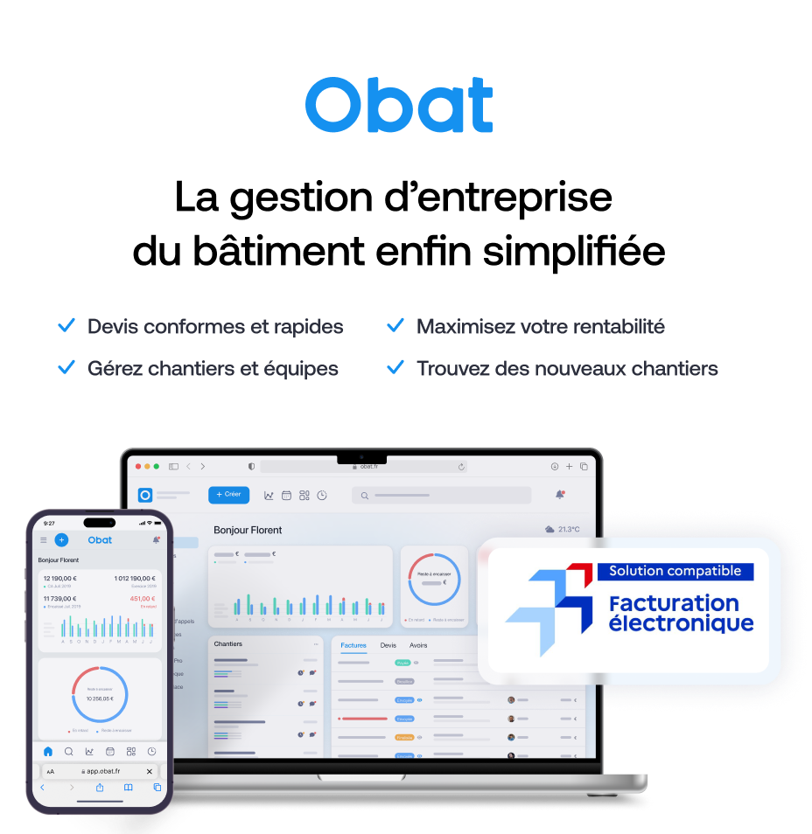
AJOUTER VOTRE LOGO (Inserer > Image) |  |  | FACTURE
 | Votre entreprise
 | Adresse
 | Code postal et ville |  |  |  | 189900%
 | Numéro de téléphone
 | Adresse email

 |  |  |  | Votre client
 |  |  |  | Nom du client
 |  |  |  | Adresse
 |  |  |  | Code postal et ville

 | Facture d'accompte N° | 1899.12.30
 | % accompte :
 | En référence au Devis N°
 | N° Client :
 | En date du
 | Echéance au

 | Description |  |  |  | Accompte | Total HT | 0 | Ce modèle de facture d'accompte vous est offert par Obat.
 | Accompte de 30% sur devis N° [X] du [date] - [Nom du chantier] |  |  |  | 30% | 774.00 € |  | 💡 Avec Obat, votre facture d'acompte est générée depuis votre devis en 2 clics, le client paie en ligne et vous recevez la confirmation immédiatement.

1
 |  |  |  | Montant du devis TTC |  | 2,580.00 €
 |  |  |  | Accompte appelé (%) |  | 30%
 |  |  |  | Montant accompte |  | 774.00 €
 |  |  |  | Solde restant dû TTC |  | 1,806.00 €

 | Conditions de paiement
 | Coordonnées bancaires : IBAN : XXXX XXXX XXXX XXXX BIC : XXXXXXX

 | Commentaires
 | Cet acompte est exigible à la commande. Les travaux débuteront à réception du règlement. Le solde de [montant] € TTC sera facturé à l'achèvement des travaux

 | Facture offerte par OBAT, le logiciel de devis et facture conçu pour les artisans du bâtiment +21 000 pros du bâtiment ont choisi Obat pour la gestion de leur entreprise Retrouvez notre offre sur www.obat.fr

